1.1
voltar à página inicial |  |  |  | 1 - FORMULÁRIOS
 | S | N | NA
 | x |  |  | 1.1 A sequência de tabulação entre campos segue a sequência de preenchimento
 |  |  |  | A ordem de tabulação por entre os campos deve corresponder à sequência normal de preenchimento do formulário.

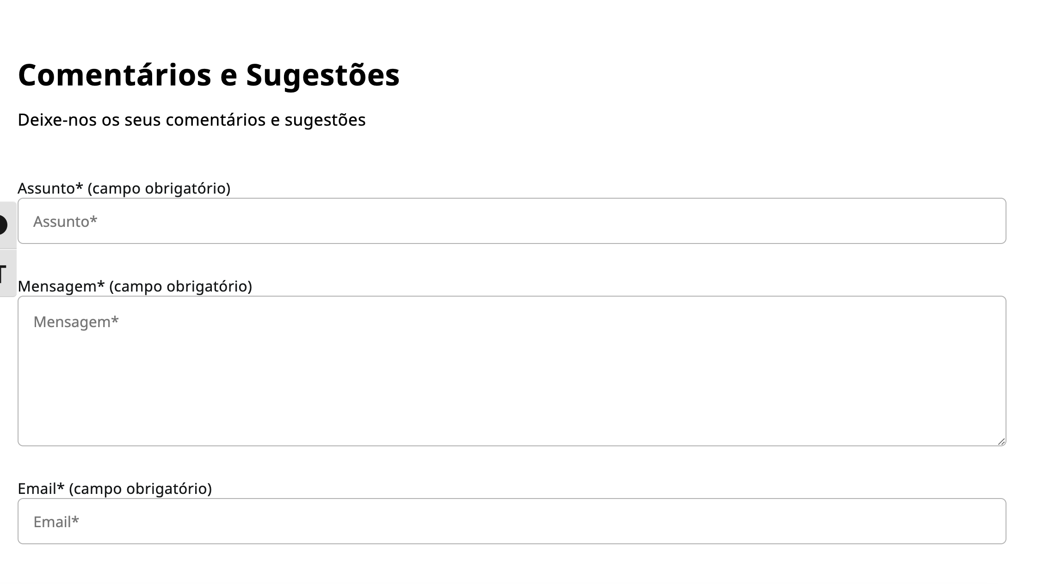
 | Listagem de evidências
 |  |  |  |  | Notas:
 |  |  |  |  | É possível verificar a existência de uma ordem de tabulação lógica em toda a íntegra do website. O exemplo apresentado na lista de evidências pode ser encontrado no seguinte link: https://www.ccdrc.pt/pt/comentarios-e-sugestoes/

1.3
voltar à página inicial |  |  |  | 1 - FORMULÁRIOS
 | S | N | NA
 | X |  |  | 1.3 Os formulários com mais de uma página têm a sequência de passos ilustrada
 |  |  |  | Os formulários distribuídos por várias páginas devem indicar no topo da página a sequência de passos necessária para os concluir, juntamente com a designação de cada passo. O utilizador deve ser capaz de selecionar os passos anteriores para retornar aos ecrãs respetivos e, se necessário, corrigir informação.

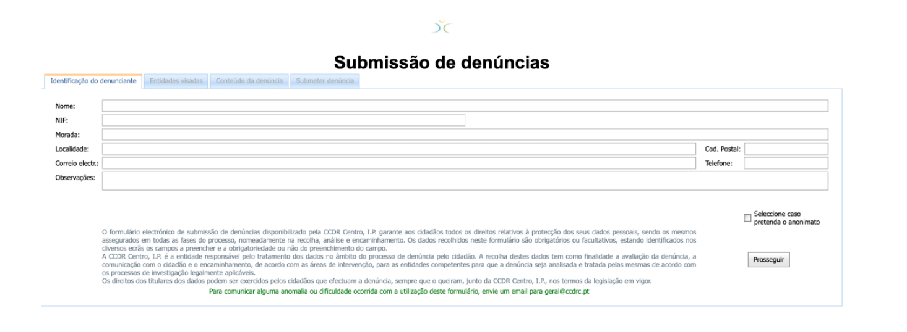
 | Listagem de evidências
 |  |  |  |  | Notas:
 |  |  |  |  | Tendo em conta a avaliação realizada pela AMA anteriormente, é possível verificar que nas situações em que existam formulários com mais de 2 ecrãs de altura, que os mesmos são distribuídos por várias páginas.

2.1
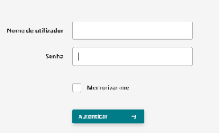
voltar à página inicial |  |  |  | 2 - CAMPOS
 | S | N | NA
 | x |  |  | 2.1 O tamanho dos campos deve refletir o tamanho previsível dos dados
 |  |  |  | O tamanho dos campos deve refletir o tamanho previsível para a entrada dos dados. Por exemplo, um campo para telefone deve ter a largura estritamente necessária para conter todos os dígitos. Nem mais nem menos.

 | Listagem de evidências
 |  |  |  |  | Notas:
 |  |  |  |  | Consideramos este requerimento algo subjetivo visto que, de momento, o tamanho dos campos não só é dependente do tamanho previsível dos dados como também é consiso e alinhado com o layout dos restantes campos. Nesta lógica, um campo de texto livre que indique ao utilizador a oportunidade de escrever uma descrição longa, irá não só ter uma altura muito maior como também uma altura ajustável através de uma simbologia visual reconhecível no seu canto inferior direito. No entanto, um campo de número de telefone que esteja dentro do mesmo formulário terá uma largura semelhante aos restantes campos em algumas ocasiões, se isso se provar benéfico para o layout geral do formulário em questão. Os exemplos apresentados podem ser verificados nos seguintes links: 1) https://www.ccdrc.pt/pt/comentarios-e-sugestoes/; 2) https://www.ccdrc.pt/pt/conselho-regional/

3.2
voltar à página inicial |  |  |  | 3 - RESPOSTA
 | S | N | NA
 | X |  |  | 3.2 Deve ser confirmado o sucesso da transação/envio de informação
 |  |  |  | O sucesso de uma transação deve ser claramente comunicado ao utilizador através de uma mensagem de confirmação.

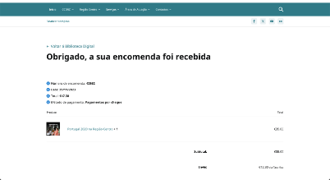
 | Listagem de evidências
 |  |  |  |  | Notas:
 |  |  |  |  | Este requisito pode ser verificado, por exemplo, na encomenda de livros da Biblioteca Digital, podendo ser esta encontrada no seguinte link: https://www.ccdrc.pt/pt/servicos/bibliotecadigital/?wpf_filter_cat_1=505&wpf_fbv=1&all_products_filtering=1&orderby=title-desc&product_cat=todos

4.1
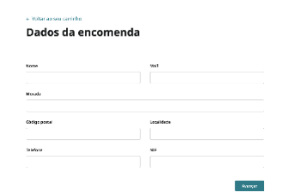
voltar à página inicial |  |  |  | 4 - ERROS
 | S | N | NA
 | x |  |  | 4.1 A informação já introduzida deve poder ser corrigida a qualquer momento
 |  |  |  | Toda a informação já transmitida pelo utilizador numa sessão pode ser corrigida, em qualquer momento, antes da transação ser finalizada.

 | Listagem de evidências
 |  |  |  |  | Notas:
 |  |  |  |  | Em todos os formulários, todos os campos de input são editáveis até ao momento em que os utilizadores decidem completar uma transação. É possível verificar esta afirmação nos seguintes exemplos: 1) https://www.ccdrc.pt/pt/comentarios-e-sugestoes/; 2) https://www.ccdrc.pt/pt/finalizar-compra/

4.3
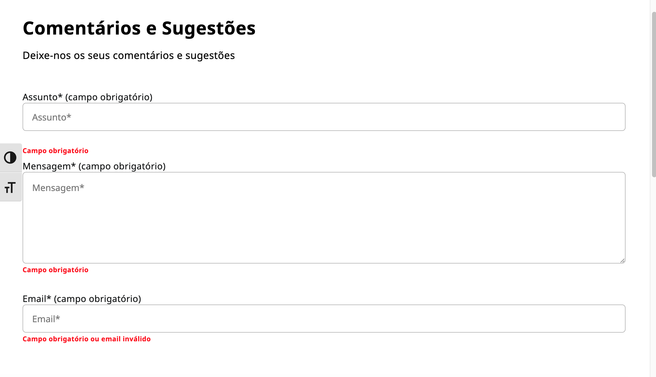
voltar à página inicial |  |  |  | 4 - ERROS
 | S | N | NA
 | x |  |  | 4.3 As mensagens de erro são claramente identificadas junto aos campos de origem
 |  |  |  | As mensagens de erro devem ser apresentadas claramente associadas aos campos a que dizem respeito. Isto não invalida a necessidade de as apresentar numa lista sumário. Esta última técnica é particularmente útil em páginas longas.

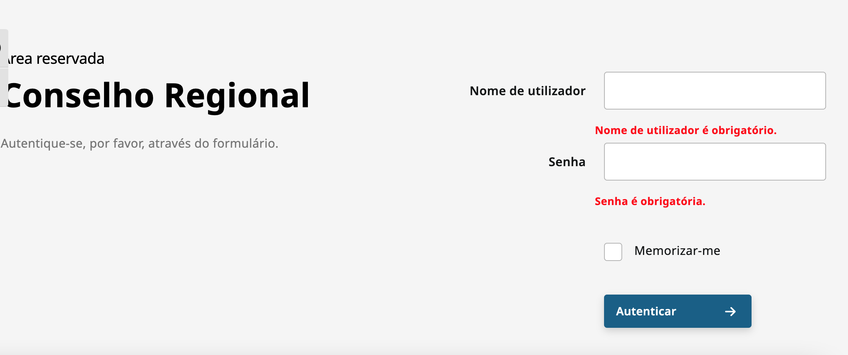
 | Listagem de evidências
 |  |  |  |  | Notas:
 |  |  |  |  | Conforme a avaliação realizada pela AMA anteriormente, foram realizadas correções neste sentido, pelo que agora é possível verificar que as mensagens de erro se apresentam ou no campo específico, quando se trata de um problema específico ao campo em questão, ou acima dos campos, quando se trata de um erro geral. Podemos verificar esta afirmação nos seguintes links: 1) https://www.ccdrc.pt/pt/conselho-regional/; 2) https://www.ccdrc.pt/pt/comentarios-e-sugestoes/

